Упаковка на производстве
 | УПАКОВКА НА ПРОИЗВОДСТВЕ contract@natura-vita.net 8 800 700-67-21 natura-vita.net
АРТИКУЛ | УПАКОВКА | ОБЪЕМ | СТОИМОСТЬ |  | ВНЕШНИЙ ВИД
 | БАНКИ
100006 | Прозрачная бесцветная банка 250 мл с диаметром горловины 89 мм | 250 мл | 25.76 ₽ | продукт на сайте | 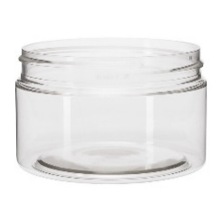
100001 | Полупрозрачная коричневая банка 250 мл с диаметром горловины 89 мм | 250 мл | 28.85 ₽ | продукт на сайте | 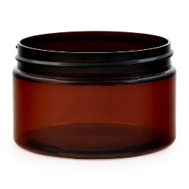
100003 | Полупрозрачная коричневая банка «Твист» 220 мл с диаметром горловины 98 мм | 220 мл | 30.39 ₽ | продукт на сайте | 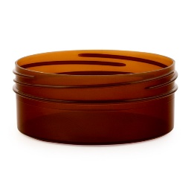
100007 | Белая матовая банка 250 мл с диаметром горловины 89 мм | 250 мл | 28.85 ₽
100008 | Полупрозрачная коричневая банка 380 мл с диаметром горловины 89 мм | 380 мл | 29.77 ₽
100009 | Баночка алюминиевая 100 мл 27х85.5 мм комплект | 100 мл | 65.00 ₽
100010 | Баночка алюминиевая 30 мл 21*55 мм комплект | 30 мл | 60.00 ₽
 | ФЛАКОНЫ
200007 | Непрозрачный белый цилиндрический флакон 200 мл с горловиной 24/410 | 200 мл | 17.01 ₽ | продукт на сайте | 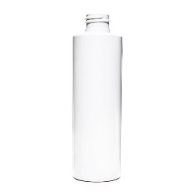
200004 | Прозрачный флакон из темного стекла 50 мл с горловиной 18/410 | 50 мл | 16.50 ₽ | продукт на сайте |  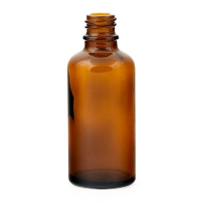
200009 | Прозрачный фиолетовый цилиндрический флакон 250 мл с горловиной 24/410 | 250 мл | 17.01 ₽ | продукт на сайте | 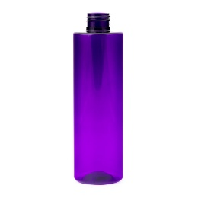
200001 | Прозрачный бесцветный цилиндрический флакон под пенообразователь 165 мл с горловиной 43/400 | 165 мл | 16.98 ₽ | продукт на сайте | 
200011 | Флакон ПЕТ 50 мл 18/415 цилиндр белый | 50 мл | 14.35 ₽ | продукт на сайте | 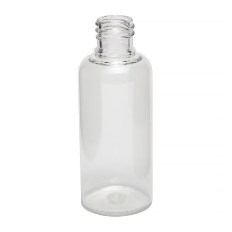
200012 | Прозрачный бесцветный цилиндрический флакон 200 мл с горловиной 24/410 | 200 мл | 15.65 ₽ | продукт на сайте | 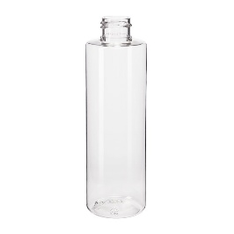
200006 | Прозрачный бесцветный овальный флакон 250 мл с горловиной 24/410 | 250 мл | 15.46 ₽ | продукт на сайте | 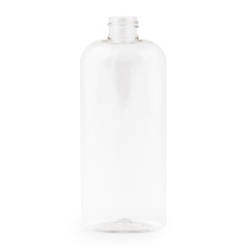
200002 | Прозрачный бесцветный круглый флакон 200 мл с горловиной 24/410 | 200 мл | 14.93 ₽ | продукт на сайте | 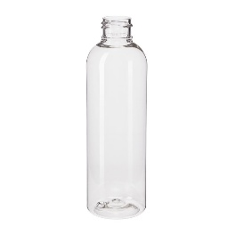
200013 | Прозрачный бесцветный цилиндрический флакон 250 мл с горловиной 24/410 | 250 мл | 18.48 ₽ |  | 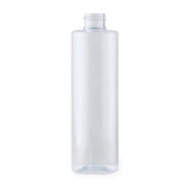
200014 | Непрозрачный белый цилиндрический флакон 250 мл с горловиной 24/411 | 250 мл | 18.48 ₽ |  | 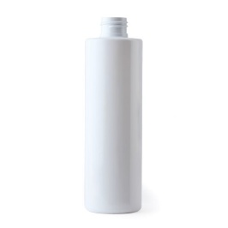
200015 | LWH50ML Флакон Pearl 50 ml белый | 50 мл | 34.18 ₽ |  | 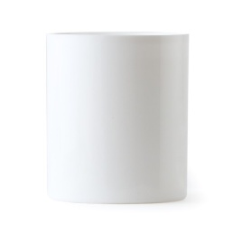
600006 | RLHEADWHIT Диспенсер Pearl, белый |  | 70.73 ₽ |  | 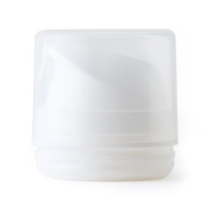
200016 | Флакон HDPE(полиэтилен)968-флакон 100 мл 24\410 НВ | 100 мл | 14.81 ₽
200017 | Флакон №243 М 0,460л din 28 П28 бесцветный Цилндр | 460 мл | 19.49 ₽ |  | 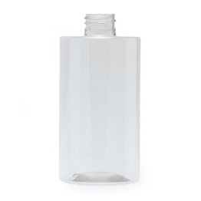
200018 | Флакон №370 М 0.110л din 24П16 белый матовый | 110 мл | 13.95 ₽ |  | 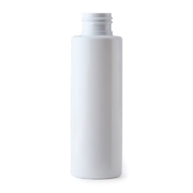
200019 | Флакон №288 коричневый цилиндрический 250 мл с горловиной 24/410 | 250 мл | 18.48 ₽
200020 | Флакон №635 0,500 л din28 П26,8 корич.прозрачный | 500 мл | 23.40 ₽
200021 | Флакон коричневый цилиндрический 200 мл с горловиной 24/410 | 200 мл | 17.81 ₽
 | УКУПОРКА
300007 | Черный колпачок диск-топ для флакона с горловиной 24/410 |  | 5.42 ₽ | продукт на сайте | 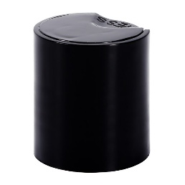
300004 | Черная навинчиваемая крышка для банки с диаметром горловины 89 мм |  | 10.28 ₽ | продукт на сайте | 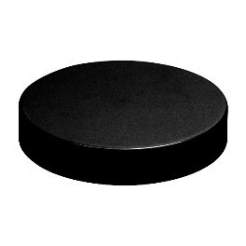
300003 | Черная навинчиваемая крышка «Твист» для банки с диаметром горловины 98 мм |  | 17.59 ₽ | продукт на сайте | 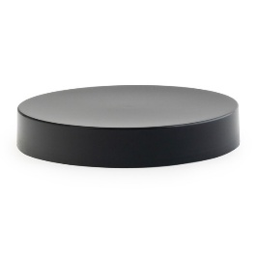
400002 | Бесцветный поворотный узкий дозатор 105 мм для флакона с горловиной 24/410 |  | 11.93 ₽ | продукт на сайте | 
900002 | Бесцветный отсекатель для банки с диаметром горловины 89 мм |  | 5.46 ₽ | продукт на сайте | 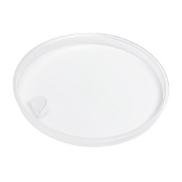
300008 | Бесцветный колпачок диск-топ для флакона с горловиной 24/410 |  | 6.57 ₽ | продукт на сайте | 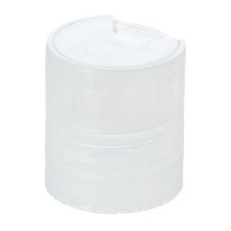
300009 | Золотая глянцевая крышка с пипеткой для флакона с горловиной 18/410 |  | 26.45 ₽ | продукт на сайте | 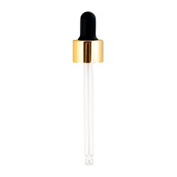
300010 | Бесцветная навинчиваемая крышка для банки с диаметром горловины 89 мм |  | 7.04 ₽ | продукт на сайте | 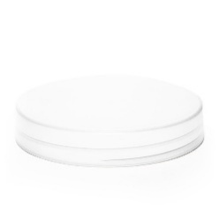
300011 | Крышка К35 0,24 016 белая |  | 9.11 ₽ | продукт на сайте | 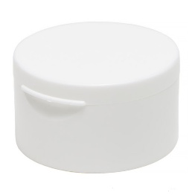
300012 | Крышка ПП черная с прокладкой 18/415 |  | 5.99 ₽ | продукт на сайте | 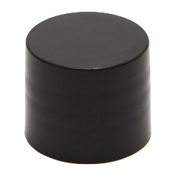
400003 | Белый поворотный узкий дозатор 190 мм для флакона с горловиной 24/410 |  | 11.93 ₽ | продукт на сайте | 
300005 | Белый колпачок флип-топ для флакона с горловиной 24/410 |  | 2.90 ₽ | продукт на сайте | 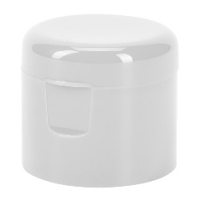
400001 | Белый пенообразователь для флакона с горловиной 43/400 |  | 22.50 ₽ | продукт на сайте | 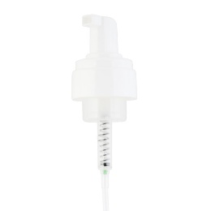
300006 | Белый колпачок диск-топ для флакона с горловиной 24/410 |  | 6.02 ₽ | продукт на сайте
300001 | Черный колпачок флип-топ для флакона с горловиной 28/410 |  | 4.19 ₽ | продукт на сайте | 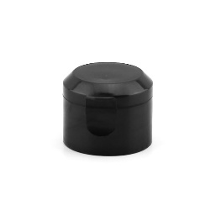
400004 | Дозатор дисковый РО.05/146 натуральный |  | 48.93 ₽ |  | 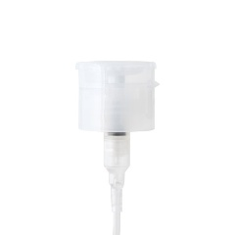
400005 | Дозатор 24\410 для крема,белый ,тр140мм |  | 14.47 ₽
400006 | Дозатор 28\410 белый,гладкая юбка ,трубка 200мм |  | 12.64 ₽ |  | 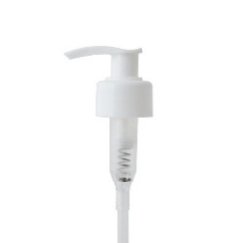
400007 | Дозатор выкручивающ. нат.узкий нос24/410DIN-105 мм |  | 12.45 ₽
400008 | Дозатор узкий нос 24/410 DIN черный 165 мм |  | 13.05 ₽ |  | 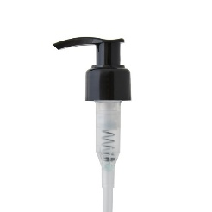
400009 | Дозатор узкий нос 28/410 DIN черный 165 мм |  | 13.07 ₽ |  | 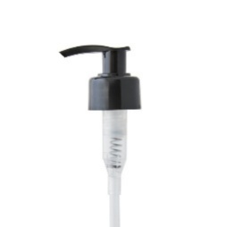
300013 | Крышка для банки с диаметром горловины 89 мм белая 1% |  | 10.53 ₽
500001 | Спрей 24/410 с гладкой глянцевой юбкой белый |  | 11.47 ₽ |  | 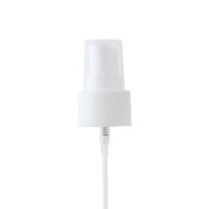
300014 | Пипетка Чёрная рифлёная 18\410 НВ |  | 12.00 ₽

